经销未税报价单
 |  |  |  |  |  |  |  |  |  |  |  |  | 2022 HONGKONG TOMSMECA INT'L GROUP LIMITED.
2022年MISTER美仕唐纳滋经销未税报价单 PRICE FOR AGENTS
序号 | 系列 | 图片 | 品名 | 规格 | 批发价 | 最低零售价 | 活动 | 条码 | 箱规 | 金额（箱） | 采购箱数 | 金额 | 备注
1 | 法式鹿肉H系列 法国进口天然无谷鹿肉 猫粮Natural cat food | 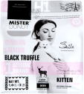 | H1 VENISON SALMON BLACK TRUFFLE 鹿肉三文鱼黑松露高蛋白营养幼猫粮 | 3.0LB （1.4kg） | ¥95 | ¥138 | 3送1 | 3771042240910 | 10包 | ¥950 |  | ¥0
2 |  | 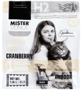 | H2 VENISON DUCK CRANBERRY 鹿肉鸭肉蔓越莓健康体态室内成猫粮 | 3.0LB （1.4kg） | ¥90 | ¥128 | 3送1 | 3771042240934 | 10包 | ¥900 |  | ¥0
3 |  | 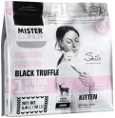 | BH1 VENISON SALMON BLACK TRUFFLE 鹿肉三文鱼黑松露高蛋白营养幼猫粮 | 12.0LB （5.4kg） | ¥305 | ¥398 | 3送1 | 3771042240927 | 2包 | ¥610 |  | ¥0
4 |  | 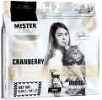 | BH2 VENISON DUCK CRANBERRY 鹿肉鸭肉蔓越莓健康体态室内成猫粮 | 12.0LB （5.4kg） | ¥295 | ¥388 | 3送1 | 3771042240941 | 2包 | ¥590 |  | ¥0
序号 | 系列 | 图片 | 品名 | 规格 | 批发价 | 最低零售价 | 活动 | 条码 | 箱规 | 金额（箱） | 采购箱数 | 金额 | 备注
5 | 全新升级T系列 冻干混合猫粮 戴安娜配方升级 适口性与耐口性提高 8-10%混合冻干添加 | 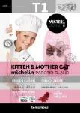 | T1 发腮+增腮+养腮+蔓越莓 幼猫及孕猫全价猫粮 | 4.0LB (1.8kg) | ¥80 | ¥158 | 3送1 | 6971042240706 | 8包 | ¥640 |  | ¥0
6 |  |  | BT1 发腮+增腮+养腮+蔓越莓 幼猫及孕猫全价猫粮 | 20LB (9kg） | ¥375 | ¥498 | 3送1 | 6971042241307 | 1包 | ¥375 |  | ¥0
7 |  | 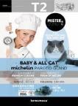 | T2 全期全猫种全价猫粮 增脂+增重+增肥+蓝莓 | 4.0LB (1.8kg) | ¥80 | ¥158 | 3送1 | 6971042240720 | 8包 | ¥640 |  | ¥0
8 |  |  | BT2 全期全猫种全价猫粮 增脂+增重+增肥+蓝莓 | 20LB (9kg） | ¥375 | ¥498 | 3送1 | 6971042241987 | 1包 | ¥375 |  | ¥0
9 | 全新升级T系列 冻干混合犬粮 戴安娜配方升级 适口性与耐口性提高 8-10%混合冻干添加 | 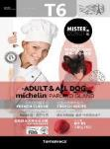 | T6 全期全犬种全价狗粮 挑嘴+常态+体型+苹果+鹿肝+牛肝 | 4.0LB (1.8kg) | ¥74 | ¥138 | 3送1 | 6971042241888 | 8包 | ¥592 |  | ¥0
10 |  |  | BT6 全期全犬种全价狗粮 挑嘴+常态+体型+苹果+鹿肝+牛肝 | 20LB (9kg） | ¥335 | ¥468 | 3送1 | 6971042241284 | 1包 | ¥335 |  | ¥0
11 |  | 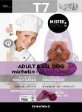 | T7 全期全犬种全价狗粮 护肤+护毛+低盐+紫薯+鹿肝+牛肝 | 4.0LB (1.8kg) | ¥74 | ¥138 | 3送1 | 6971042241895 | 8包 | ¥592 |  | ¥0
12 |  |  | BT7 全期全犬种全价狗粮 护肤+护毛+低盐+紫薯+鹿肝+牛肝 | 20LB (9kg） | ¥335 | ¥468 | 3送1 | 6971042241994 | 1包 | ¥335 |  | ¥0
序号 | 系列 | 图片 | 品名 | 规格 | 批发价 | 最低零售价 | 活动 | 条码 | 箱规 | 金额（箱） | 采购箱数 | 金额 | 备注
13 | 宠物的秘密系列 法国戴安娜配方支持 生鲜冻干生骨肉组合粮 | 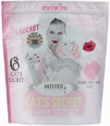 | VC1 全价全期室内生骨肉鸡肉配方冻干猫粮 | 3.3LB （1.5kg） | ¥57 | ¥98 | 3送1 | 6971042241048 | 8包 | ¥456 |  | ¥0
14 |  | 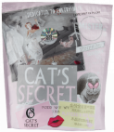 | VC2 全价全期室内生骨肉鸭肉配方冻干猫粮 | 3.3LB （1.5kg） | ¥57 | ¥98 | 3送1 | 6971042241055 | 8包 | ¥456 |  | ¥0
15 |  | 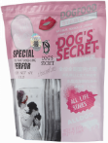 | BVD2 全价全期室内生骨肉牛肉配方冻干犬粮 | 12kg | ¥360 | ¥498 | 3送1 | 6971042241789 | 1包 | ¥360 |  | ¥0
序号 | 系列 | 图片 | 品名 | 规格 | 批发价 | 最低零售价 | 活动 | 条码 | 箱规 | 金额（箱） | 采购箱数 | 金额 | 备注
16 | MISTER美仕 冻干生骨肉 营养生骨盛宴 | 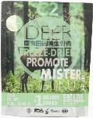 | C2 鹿肉搭配田园鸭生骨肉 | 250g/袋 | ¥63 | ¥98 | 3送1 | 6971042242533 | 20包 | ¥1,260 |  | ¥0
17 |  | 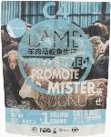 | C4 羊肉搭配马鲛鱼生骨肉 | 250g/袋 | ¥63 | ¥98 | 3送1 | 6971042242540 | 20包 | ¥1,260 |  | ¥0
18 |  | 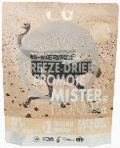 | C6 鸵鸟搭配走地鸡生骨肉 | 250g/袋 | ¥63 | ¥98 | 3送1 | 6971042242557 | 20包 | ¥1,260 |  | ¥0
19 |  | 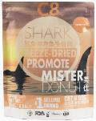 | C8 鲨鱼搭配深海鱼生骨肉 | 250g/袋 | ¥63 | ¥98 | 3送1 | 6971042242564 | 20包 | ¥1,260 |  | ¥0
序号 | 系列 | 图片 | 品名 | 规格 | 批发价 | 最低零售价 | 活动 | 条码 | 箱规 | 金额（箱） | 采购箱数 | 金额 | 备注
20 | MISTER-A系列 配方提升主食猫罐 |  | A2Z 海洋鱼肉配方提升主食猫罐 | 180g/罐 | ￥10.7 | ￥15.8 | 3送1 | 6971042241918 | 48罐 | ¥513.6 |  | ¥0.0
21 |  |  | A3Z 去骨牛肉配方提升主食猫罐 | 180g/罐 | ￥10.7 | ￥15.8 | 3送1 | 6971042241925 | 48罐 | ¥513.6 |  | ¥0.0
22 |  |  | A4Z 去骨鸭肉配方提升主食猫罐 | 180g/罐 | ￥10.7 | ￥15.8 | 3送1 | 6971042241932 | 48罐 | ¥513.6 |  | ¥0.0
序号 | 系列 | 图片 | 品名 | 规格 | 批发价 | 最低零售价 | 活动 | 条码 | 箱规 | 金额（箱） | 采购箱数 | 金额 | 备注
23 | MISTER-超能A计划 鲜炖猫罐 |  | A1鲜炖鸡肉+鹌鹑+南瓜 | 125g/罐 | ￥10.7 | ￥15.8 | 3送1 | 6971042241765 | 48罐 | ¥513.6 |  | ¥0.0
24 |  |  | A2鲜炖鸭肉+鹌鹑+蓝莓 | 125g/罐 | ￥10.7 | ￥15.8 | 3送1 | 6971042241765 | 48罐 | ¥513.6 |  | ¥0.0
25 |  |  | A3鲜炖牛肉+鹌鹑+草莓 | 125g/罐 | ￥10.7 | ￥15.8 | 3送1 | 6971042241765 | 48罐 | ¥513.6 |  | ¥0.0
26 |  |  | A4鲜炖鳕鱼+银鱼+海苔 | 125g/罐 | ￥10.7 | ￥15.8 | 3送1 | 6971042241765 | 48罐 | ¥513.6 |  | ¥0.0
27 |  |  | A5鲜炖三文鱼+银鱼+玉米 | 125g/罐 | ￥10.7 | ￥15.8 | 3送1 | 6971042241765 | 48罐 | ¥513.6 |  | ¥0.0
28 |  |  | A6鲜炖金枪鱼+银鱼+紫薯 | 125g/罐 | ￥10.7 | ￥15.8 | 3送1 | 6971042241765 | 48罐 | ¥513.6 |  | ¥0.0
序号 | 系列 | 图片 | 品名 | 规格 | 批发价 | 最低零售价 | 活动 | 条码 | 箱规 | 金额（箱） | 采购箱数 | 金额 | 备注
29 | 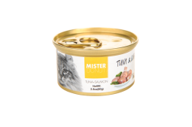 美仕小金罐 猫天然沙律零食罐头 泰国优质原料 原装进口 |  | J3 极地吞拿鱼搭配天然鸡肉营养沙律 | 80g/罐 | ¥9 | ¥12.8 | 3送1 | 7552621311230 | 24罐 | ¥216 |  | ¥0
30 |  |  | J6 极地吞拿鱼搭配小银鱼营养沙律 | 80g/罐 | ¥9 | ¥12.8 | 3送1 | 7552621311223 | 24罐 | ¥216 |  | ¥0
序号 | 系列 | 图片 | 品名 | 规格 | 批发价 | 最低零售价 | 活动 | 条码 | 箱规 | 金额（箱） | 采购箱数 | 金额 | 备注
31 | 莫兰蒂系列罐头 美仕海陆大餐 新鲜肉质 补充水分 |  | G1 散养田园鸡+海捕小银鱼猫罐 | 85g/罐 | ¥7.2 | ￥9.8 | 3送1 | 6971042240805 | 24罐 | ¥172.8 |  | ¥0.0
32 |  | 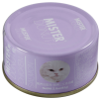 | G2 散养田园鸡+海捕三文鱼猫罐 | 85g/罐 | ¥7.2 | ￥9.8 | 3送1 | 6971042240812 | 24罐 | ¥172.8 |  | ¥0.0
33 |  |  | G3 散养田园鸡+海捕扇贝猫罐 | 85g/罐 | ¥7.2 | ￥9.8 | 3送1 | 6971042240800 | 24罐 | ¥172.8 |  | ¥0.0
34 |  |  | G4 散养田园鸡+海捕鲜虾猫罐 | 85g/罐 | ¥7.2 | ￥9.8 | 3送1 | 6971042240817 | 24罐 | ¥172.8 |  | ¥0.0
箱 数 及 金 额 总 计 |  |  |  |  |  |  |  |  |  |  | 0 | ¥- | 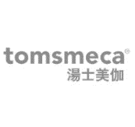
客户信息 Customer Information
代理商（个人/公司）名称: Client's name:
收货地址及联系人、联系方式: Contact and contact number:

